产品测试报告
产品测试报告

客户 |  |  |  | 测试日期
样品名称 | K10B-V1.0 |  |  | 样品数量 | 4
规格型号 | 3+32 |  |  | 测试结果
测试项目 | 基础功能 |  | FAIL | 系统功能 |  | FAIL
 | 显示功能 |  | FAIL | 总线功能 |  | OK
 | 图像输入功能 |  | FAIL | 稳定性测试 |  | OK
 | 音频功能 |  | FAIL | 工厂测试 |  | FAIL
 | 网络功能 |  | FAIL | XXX
 | 存储功能 |  | OK
 | 核心功能 |  | FAIL
测试目的 | 验证产品可靠性测试
软件版本 |  | 测试仪器 |  |  | 测试依据
update-a733-kickpi-k10b-android-mipi-8-800-1280-2026012815.img

测试过程截图
软件重启测试 | 
CPU压力测试 | 
老化测试 | 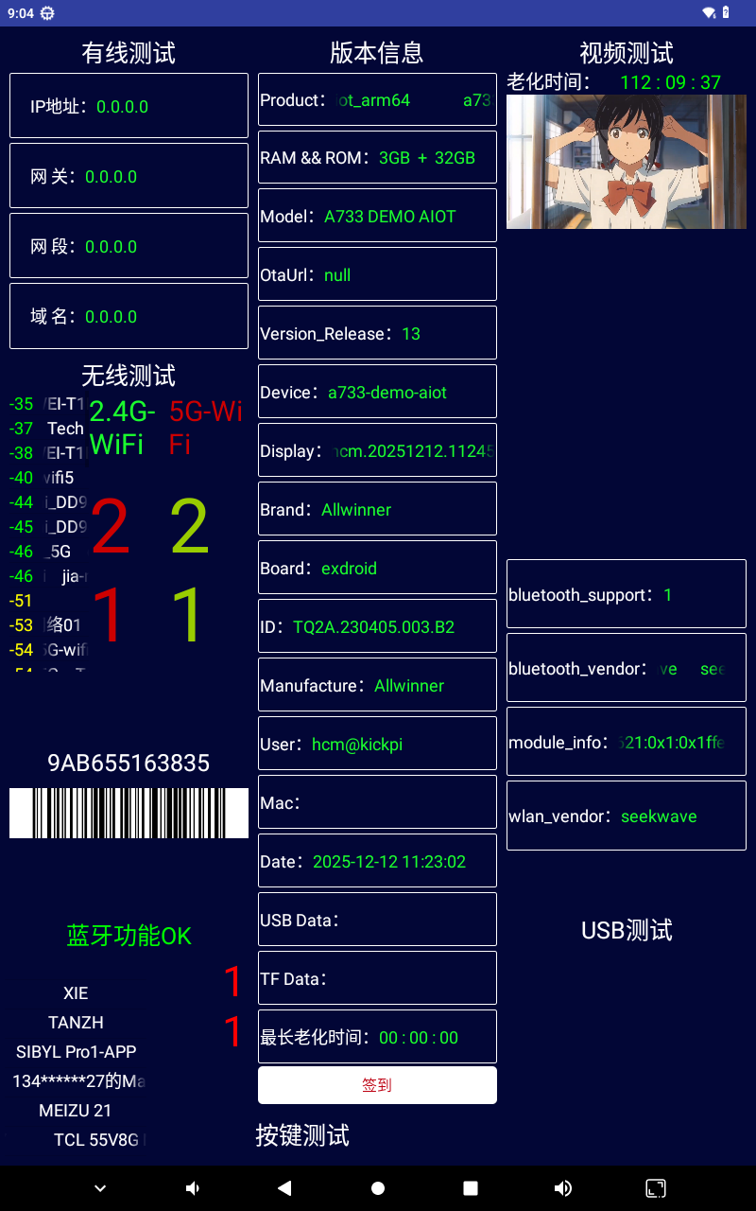
WIFI通讯距离与信号强度 | 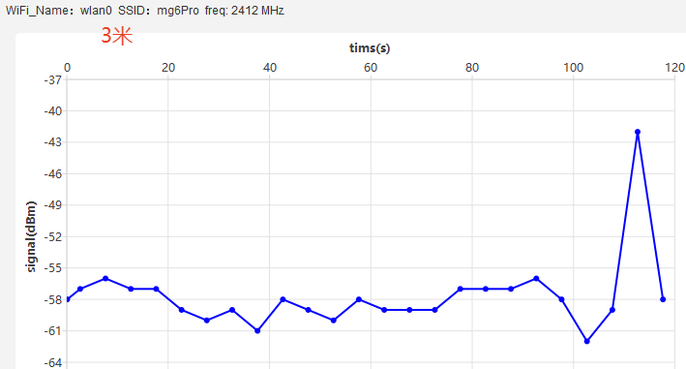 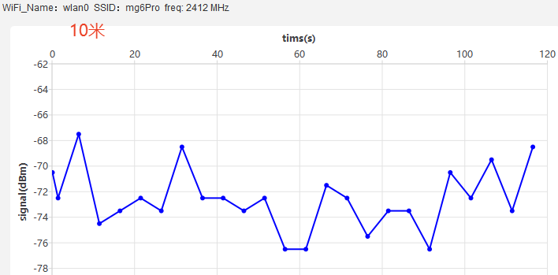
蓝牙信号强度测试 | 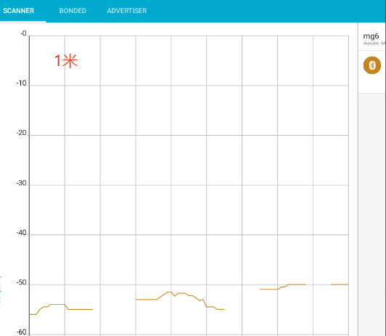
测试BUG单号
基础功能： 1.USB2.0和USB3.0转串口没有节点 2.不联网状态下，断电起来后RTC时间不保持 3.休眠唤醒有延迟 4.长按POWER是重启 5.TEST和USER按键功能暂时未做 显示功能： 1.MIPI Panel显示下开机时android LOGO不在中间 2.HDMI显示开机时Allwinner LOGO会拉长后恢复正常 3.HDMI显示默认分辨率是800x1280 图像输入功能： 1.MIPI CSI摄像头功能暂时未做 2.USB摄像头不识别 音频功能： 1.播放音乐期间，休眠不下去 2.麦克风录音背景有“沙沙”声 3.播放音乐期间，深休眠不下去 网络功能： 1.热点模式打不开 2.蓝牙第一次匹配手机设备后，再次扫描其它设备会很长一段时间扫描不出其它设备，等待其它设备出现后进行匹配，会概率性匹配不了其它设备 3.蓝牙无语音通话（PCM）功能 4.蓝牙录音没有反馈 5.蓝牙有效距离不佳，蓝牙耳机10米未中断，蓝牙音响7米左右后开始断断续续 6.蓝牙信号强度不佳 核心功能： 1.无内部看门狗功能 2.BAT电池功能暂时未做 系统功能： 1.识别ADB设备识别不到，需要而外指令开启ADB指令 工厂测试： 1.无工厂测试 2.正常进入程序，但蓝色指示灯未按周期闪烁
审核： |  | 核准： |  | 测试员：邓海矾

